Тестирование
Один из руководителей работает только в браузере Microsoft Edge последней версии и любит размещать на половину экрана календарь, на половину — браузер. Два других имеют в доступе только планшеты Android с расширениями экрана 11" / 2560 × 1600 и 11,5" / 2800 × 1840. Большинство пользователей, которые работают с этой функциональностью, используют FireFox. |  |  |  |  | 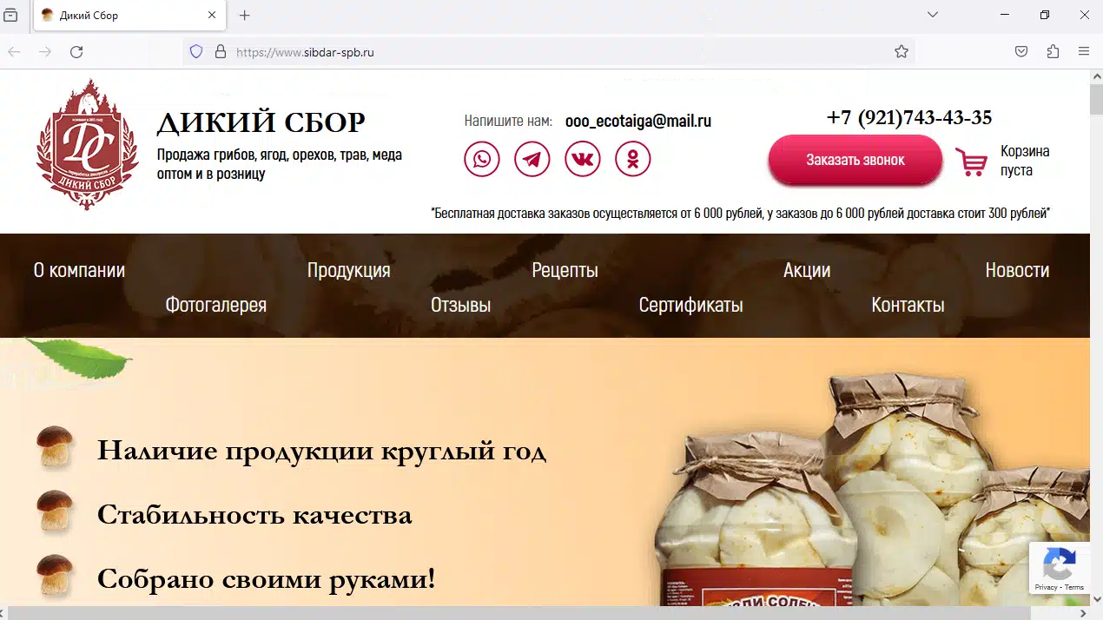 | firefox 125
КРОССБРАУЗЕРНОЕ ТЕСТИРОВАНИЕ
 | edge | firefox | chrome for android | yandex for android
5 версий назад | 122 ОК | 125 ОК
4 версии назад | 123 ОК | 126 ОК
3 версии назад | 124 ОК | 127 ОК
2 версии назад | 125 ОК | 128 ОК |  |  | 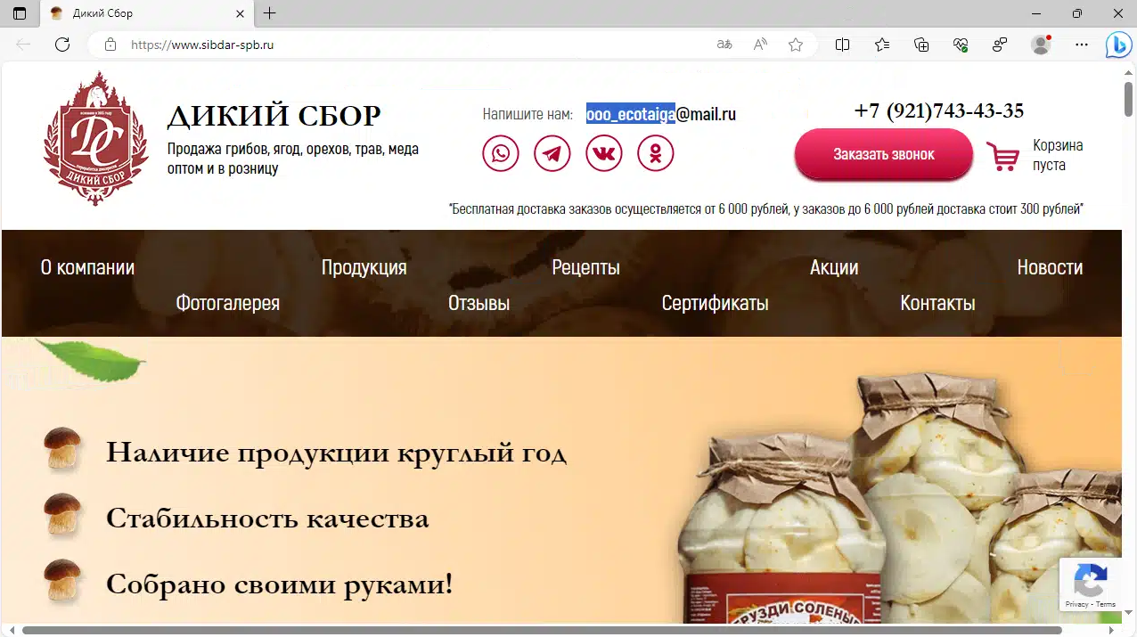 | edge 122
Предыдущая версия | 126 ОК | 129 ОК
Актуальная версия | 127 ОК | 130 ОК | 127.0 ОК | 24.7 ОК
ДЛЯ ПРОВЕРКИ РАБОТОСПОСОБНОСТИ НА СТАРЫХ ВЕРСИЯХ БРАУЗЕРОВ ИСПОЛЬЗОВАЛСЯ САЙТ BROWSERLING.COM |  |  | https://www.browserling.com/

ТЕСТИРОВАНИЕ СОВМЕСТИМОСТИ
Моноблок Lenovo IdeaCentre AIO5 | 2560x1440 | ОК
Планшет HUAWEI MatePad Air | 2800 × 1840 | ОК
Планшет HUAWEI MatePad 11 2023 | 2560 × 1600 | ОК
Ноутбук ASUS VivoBook 16 | 1920x1200 | ОК

UX/UI
1. При использовании браузера на пол экрана
1.1 В шапке сайтаэлементы наклыдвыаются друг на друга
1.2 В разделе "Наша продукция" навигационное меню не помещается в окне программы
1.3 В разделе "Рецепты" пропадают кнопки прокрутки и рецепты не помещаются в окне программы
2. При использовании браузера на мобильных телефонах
2.1 Расположение товаров смещено влево
2.2 Справа от главного блока сайта есть ненужное пространство

